판매계획서
브랜드 제품

옵션명 | 구성 | 이미지 | 소비자 가격 (부가세포함) | 공구 판매가 (부가세포함) | 할인율 | 개당가격 | 셀러 수수료 | 판매 가능 수량 | 비고 | URL
테리 타올 2 SET | 테리 아웃도어타올 3P 세트 |  | 99,000 | 59,400 | 40% | 8,486 | 15% | 1,500 | *테리 아웃도어 타올 -3컬러(네이비,그린,오렌지) 가능수량 200 -네이비2종+오렌지1종 가능수량 1,400 *테리 핸드타올은 컬러 선택 없이 4컬러 1세트 | https://smartstore.naver.com/mdb_museedeblue/products/12029644093
 | 테리 핸드타올 4P 세트 | 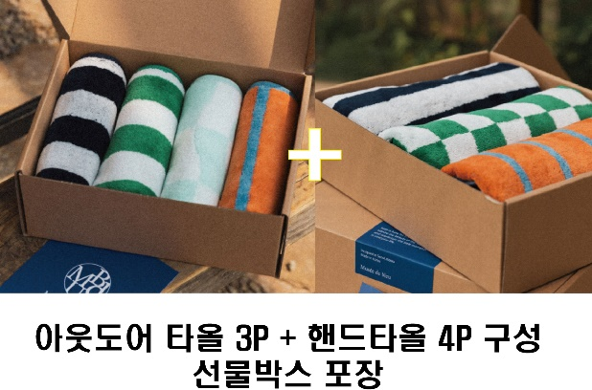 |  |  |  |  |  |  |  | https://smartstore.naver.com/mdb_museedeblue/products/12052211929
테리 슬리퍼 3족 세트 | 플러피 룸슬리퍼 GREEN 3켤레 | 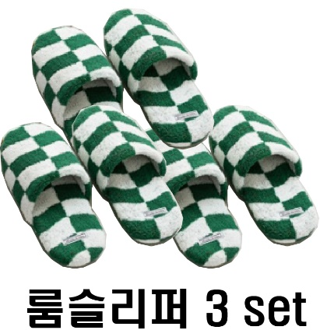 | 65,700 | 42,700 | 35% | 14,233 |  | 2,000 |  | https://smartstore.naver.com/mdb_museedeblue/products/12600622970
테리 슬리퍼 3족 세트 | 플러피 룸슬리퍼 SKY 3켤레 | 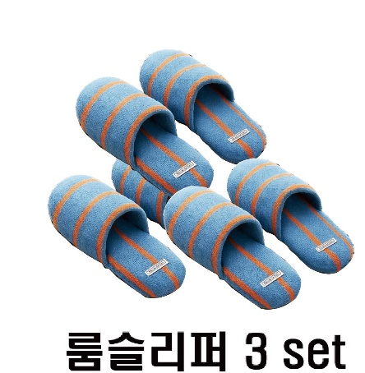 | 65,700 | 42,700 | 35% | 14,233 |  | 600
발주마감 / 택배사 (주문서 전달 방법 & 시간) 택배비 부과 기준 * 무료배송 및 당일발송 시간, 택배사 필수기재 * | 1. 택배사 : 롯데택배 2. 기본배송비 : 3,000원 2-1. 제주 및 도서산간 추가배송비 : 3,000원 추가 3. 무료배송 기준 : 총 구매금액 30,000원 이상 4. 반품배송비 : 3,000원 5. 교환배송비 : 6,000원 6. 교환/반품 불가 조건 : 특이사항없을시 6-1. 교환 시 맞교환 가능 여부 : 사이즈 교환 가능 이때, 왕복배송비 구매자 부담 7. 발주 양식 7-1. 업체 발주 양식 유무 : 있음 7-2. 제품 발주코드 유무 : 없음 7-3. 전송 방법(메일 or 카톡, 발주서 받을 메일 주소) : boktae53@answerfd.com 8. 당일 발송 기준 시간 : 오후 1시 (당일 13시 이전까지 발주서 취합하여 전달해주세요) 9. 합배송 가능 여부 : 가능 10. 출고 및 반출지 주소 : 경기도 남양주시 화도읍 재재기로122번안길 19-12 GS컴퍼니 (우 : 12200) 11. 일일 최대 출고 가능 수량 : 제한없음
교환/반품 기준
정산 방법 | 판매종료후 15일 이내
샘플
상품정보고시 |  |  |  |  |  |  | 상품정보
출시년월 |  | 2025년 5월 |  |  |  |  | 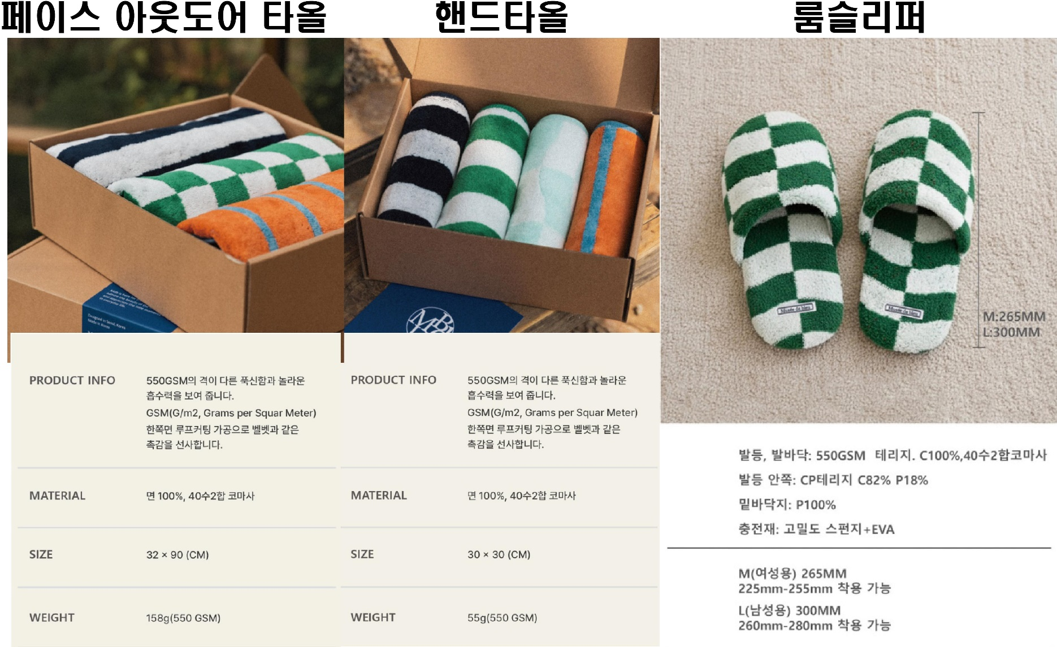 *타올제품의 모델 착장이미지 및 활용등 상품정보는 개별 PDF 파일 전달 드렸습니다.
소비전력 |  | 해당사항없음
제질 |  | 면 100%
무게 |  | 페이스 타올 158g, 핸드타올 55g, 룸슬리퍼 확인중
제조국 |  | 대한민국
제조사 |  | MDB
판매가 |  | 개별 안내

 |  | 샘플
 |  | 샘플은 제공되며, 제품 10개 이상 판매 시 무상으로 지원됩니다. 공동구매 미진행 또는 10개 미만 판매 시, 샘플 비용은 공구가 기준으로 청구됩니다.

CS 가이드라인
CS 가이드 라인
공구 진행시 CS 업무 처리 관련 | 배송 전 취소 가능 마감 시간 | 오후2시
 | CS 인입시 전달 방식 ( 메일 , 카톡 ) 및 CS 당일 처리 마감 시간 | 1시까지 CS협의 완료건에 대해 당일 처리 가능
교환/반품 기준 | 교환/반품 가능기간 ( 단순사유 와 불량사유 각 기재 요망 ) | 단순사유 : 수령 후 7일 이내 불량사유 : 수령 후 7일 이내
 | 부분반품 가능여부 | 가능
 | 교환/반품시 배송비 | 왕복 6,000원
 | 교환/반품 불가한 사유 | 개봉 시 교환/환불 불가
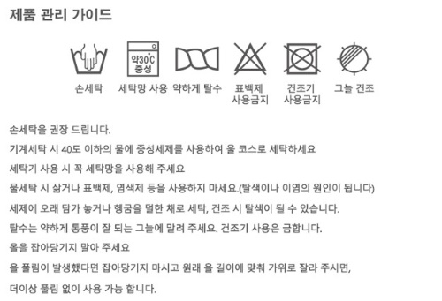
CS가이드 | 1제품 수령 후 올풀림 발견시 가위로 제거 2)제품 관리 가이드 참조

CS 관련 기타 전달사항

